Title
WTGS K26MW-150
Onshore Wind Turbine


Design Loads Envelope
- Main Bearing -
IEC TC S, K26-150, 160mHH

UNISON Co., LTD.
513, Haeansaneop-Ro, Sanam-Myeon
Sacheon-Si, Gyeongsangnam-Do
Republic of Korea
Phone:+82 42 939 0600 Fax:+82 42 939 0608 Email:windenergy@unison.co.kr Internet:www.unison.co.kr

 |  |  | Date: | 2026-07-01
 |  |  | Prepared: | Jeonggi Kim

 | Project: | 20MW+ 기본설계
 | Design status: | Predesign, Revision 01
 | Document Number: | EX.20260701.K26.DE.MainBearing_DesignLoads-A
 | Revision Number: | A

Coordinate
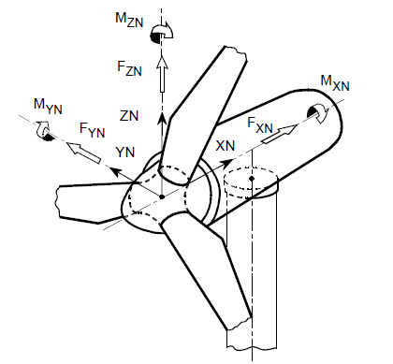
Shaft Stationary Coordinate system
 | XN | Along shaft axis, and pointing towards the tower

 | ZN | Perpendicular to XN, in direction of blade 1 axis

 | YN | YN Perpendicular to XN and ZN, to give a right-handed co-ordinate system.

 | Origin | At point N, intersection of hub and rotor shaft

 | The shaft stationary co-ordinate system is fixed with the rotor shaft (non-rotating system)

